清单封面
 | CSP卓越维保有限公司 |  |  |  |  |  |  |  |  | 表内红色字体处为封面需输入内容，其他各清单对应与封面自动连接，连接如下表：
 |  制作清单 |  |  |  |  |  |  |  | 版本号： | 自动连接： | 版本号、 | 工程名称、 | 工程编号 | 是否有
 |  |  |  |  |  |  |  |  |  | 手动输入： | 立项号、 | 结构形式、 | 油漆分类做法、 | 日期
 |  |  |  |  |  |  |  |  | 【REV0】

 | 工程名称： | 项目名称-内容简写 |  |  |  |  | 立项号： | ****
 | 工程编号： | 项目编号 |  |  |  |  | 结构形式： | **** |  | 结构形式常见有： | 门式刚架 | 框架结构 | 桁架结构 | 钢混结构
 |  |  |  |  |  |  |  |  |  |  | 设备支架 | 零星结构 | （待续） | （待续）
 | 清单组成： | 序号 | 分类 | 清单名称 | 备注 |  | 重量kg | 各清单工程编号代码 | 是否有
 |  | 1 | 总构件清单 | 结算清单 | (总构件清单) |  | 1.00 | 项目编号 | √
 |  | 2 | 构件清单（分类） | 构件清单-1 | (普通构件) |  | 2.00 | 项目编号 | √
 |  | 3 |  | 构件清单-2 | (外购材料构件) |  | 3.00 | 项目编号W | √
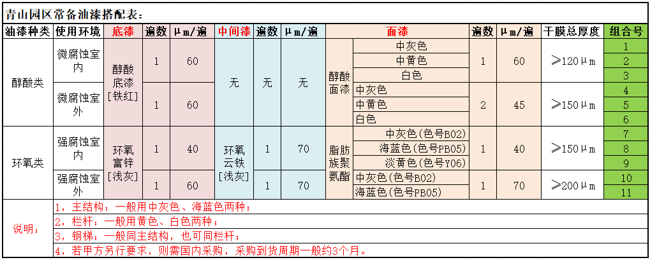
 |  | 4 |  | 构件清单-3 | (甲供材料构件) |  | 4.00 | 项目编号L | √
 |  | 5 |  | 构件清单-4 | (箱型构件) |  | 4.00 | 项目编号X | √
 |  | 6 |  | 构件清单-5 | (钢梯&栏杆) |  | 6.00 | 项目编号T | √
 |  | 7 |  | 构件清单-6 | (外购材料钢梯) |  | 7.00 | 项目编号TW | √
 |  | 8 |  | 构件清单-7 | (来料材料钢梯) |  | 8.00 | 项目编号TL | √
 |  | 9 |  | 构件清单-8 | (檩条&拉条) |  | 9.00 | 项目编号 | √
 |  | 10 | 小件下料 | 零件清单 | (仅小板件) |  | 10.00 | 项目编号 | √
 |  | 11 | 型钢组立 | 组立清单 | (仅型钢翼、腹板) |  | 11.00 | 项目编号 | √
 |  | 12 | 大板下料 | 排版清单 | (仅型钢翼、腹板,未加余量) |  | 12.00 | 项目编号 | √
 |  |  |  |  |  |  |  |  |  | 其他油漆备用文字
 | 油漆分类做法： | 主结构 | 无 |  |  |  |  |  |  | 油漆标准1（环氧+聚氨酯）： | 1.[底漆]：环氧富锌,颜色：浅灰色，涂刷2遍(35μ/遍)，厚度共计：70μm； 2.[中漆]：环氧云铁,颜色：浅灰色，涂刷3遍(35μ/遍)，厚度共计：110μm； 3.[面漆]：脂肪族聚氨酯，颜色：中灰色(色号B02)/海蓝色(色号PB05)/淡黄色(色号Y06)，涂刷3遍，厚度共计：100μm； 4.干膜总厚度≥280μm。 |  |  |  |  | 淡黄色(色号Y06)常用于栏杆
 |  | 钢梯 | 无 |  |  |  |  |  |  | 油漆标准2（环氧+氯化橡胶）： | 1.[底漆]：环氧富锌，颜色：浅灰色，涂刷1遍(45μ/遍),厚度共计：45μm； 2.[中漆]：环氧云铁，颜色：浅灰色，涂刷2遍(45μ/遍),厚度共计：90μm； 3.[面漆]：氯化橡胶，颜色：灰色(色号RAL7037)，涂刷2遍(45μ/遍),厚度共计：90μm； 4.干膜油漆总厚度≥240μm。
 |  | 栏杆 | 无 |  |  |  |  |  |  | 油漆标准3（醇酸）： | 1.[底漆]：醇酸，颜色：铁红色，涂刷2遍(35μ/遍),厚度共计：70μm； 2.[面漆]：醇酸，颜色：中灰/中黄色/白色，涂刷2遍(35μ/遍),厚度共计：70μm； 3.干膜油漆总厚度≥125μm。 |  |  |  |  | 中黄色/白色常用于栏杆
 |  | 其他特殊构件 | 无 |  |  |  | 无 |  |  | 特殊构件喷漆备选文、图： | 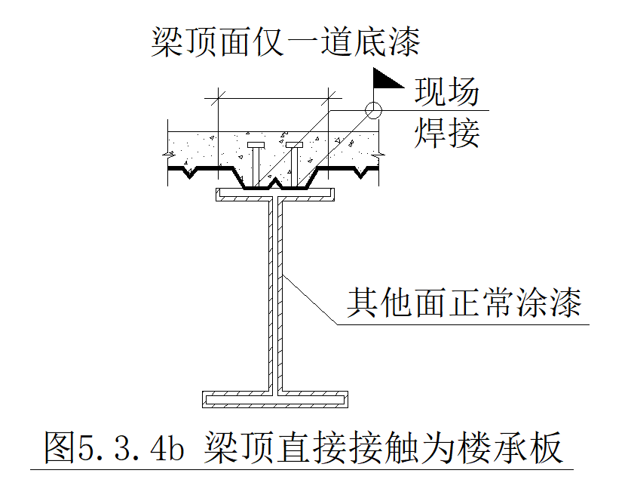 【梁类】:（1）梁顶无栓钉的所有面正常喷漆； （2）梁顶有楼承板现场焊接栓钉的钢梁,钢梁顶面仅喷一道底漆，其他面正常喷漆，详见下图： |  | 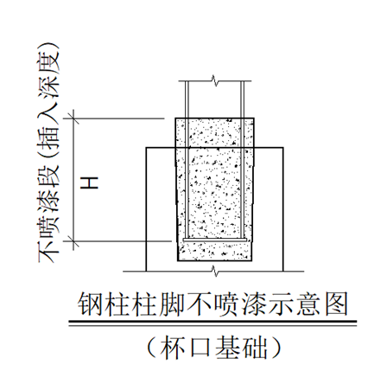 【柱类1】:杯口基础-钢柱底端插入杯口基础段长度H不喷漆，前缀是GZ2-*的钢柱底返上H=1175mm不喷漆，前缀是GJZ-*、GZ1-*、KFZ-*的钢柱底返上H=1550mm不喷漆，详见下图： |  | 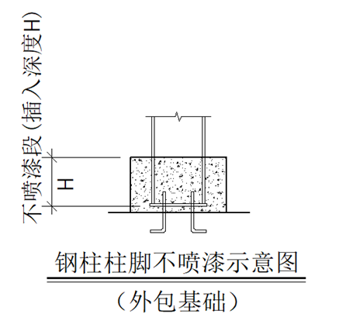 【柱类2】:外包混凝土柱-钢柱外包混凝土段长度H不喷漆，前缀是GZ2-*的钢柱底返上H=1175mm不喷漆，其他钢柱正常喷漆，详见下图：

 | 建 模 人： |  |  |  |  | 清单编制人：
 | 制 图 人： |  |  |  |  | 校 对 人：
 | 组立、排版人： |  |  |  |  | 审 核 人：
 | 时 间： | 2026-01-01

钢结构技术科
 | 模版版次：GJGJSK-2026.1.23版

